Original
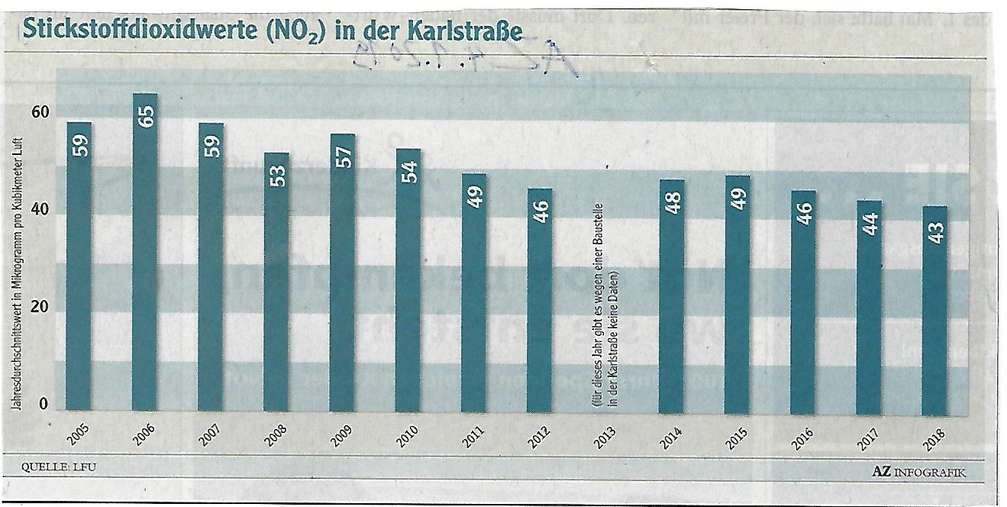
 |  | Was uns daran gefällt und nicht gefällt:
 | 1. | Der gewählte Diagrammtyp (Säulen-Diagramm) zeigt periodisch gemessene, diskrete Werte an und ist dafür genau richtig-

 | 2. | Das menschliche Augen kommt mit starken Kontrasten am besten zurecht. Dieser Kontrast ist zwischen Schwarz und Weiß am größten. In diesem Sinne gibt es in dieser Grafik zu viele verschiedene Farben(Schattierungen), die als Hintergrund für Zahlen/Texte dienen.

 | 3. | Das Lesen von Text wird durch horizontales Ausrichten vereinfacht. Daher sind die Beschriftungen an der X-Achse, der Achsentitel, die Zahlen in den Säulen in dieser Form ungeeignet.
 | 4. | Die Zahlen sind durch die Darstellung in den Säulen und der Y-Achse redundant.
 | 5. | Der im Artikel erwähnte Grenzwert fehlt im Diagramm als Referenz völlig!
 | 6. | Hintergrundfarben reduzieren den Kontrast und lenken ab!
Hier geht´s zu Vorschlag 1

Quelle: Augsburger Allgemeine Zeitung 4.1.2019

Vorschlag 1
Stickstoffdioxid (NO2) in der Karlstrasse
 | Wert |  | Grenzwert
2005 | 59 | 0.5 | 40
2006 | 65 | 15 | 40
2007 | 59
2008 | 53
2009 | 57
2010 | 54
2011 | 49
2012 | 46
2013
2014 | 48
2015 | 49
2016 | 46
2017 | 44
2018 | 43
 | Das würden wir so gestalten:
1. | Hintergrund weiß, so ist der Kontrast größer und die wensetliche Information (=Diagrmm) ist besser erkennbar.
2. | Zahlen nur an der Y-Achse
3. | Beschriftungen sind horizontal ausgerichtet
4. | Der Grenzwert wird als Linie angezeigt. So wird nun visualisert, wie stark er überschritten wird.

Hier geht´s zu Vorschlag 2

Vorschlag 2
Stickstoffdioxid (NO2) in der Karlstrasse
 | Sockel |  | Über Grenzwert |  | Position Datenbeschriftung |  | Grenzwert
2005 | 40 |  | 19 |  | 0 | 0.5 | 40
2006 | 40 |  | 25 |  | 0 | 15 | 40
2007 | 40 |  | 19 |  | 0
2008 | 40 |  | 13 |  | 0
2009 | 40 |  | 17 |  | 0
2010 | 40 |  | 14 |  | 0
2011 | 40 |  | 9 |  | 0
2012 | 40 |  | 6 |  | 0
2013 | 0 |  | 0
2014 | 40 |  | 8 |  | 0
2015 | 40 |  | 9 |  | 0
2016 | 40 |  | 6 |  | 0
2017 | 40 |  | 4 |  | 0
2018 | 40 |  | 3 |  | 0
Grenzwert verändern |  | Das würden wir so gestalten:
 | 1. | Alternativ könnten man mit der Farbe "ROT" den Bereich oberhalb des Grenzwerts dramatisieren
 | 2. | Zahlen nur an den Säulen und zwar in der Differenz zum Grenzwert
 | 3. | Beschriftungen sind horizontal ausgerichtet
 | 4. | Der Grenzwert ist nun veränderlich, falls es hier nach der Aktion der Lungenärzte zu Veränderungen kommen sollte!
 |  | https://www.zeit.de/wissen/gesundheit/2019-02/grenzwerte-debatte-stickoxid-dieter-koehler-fehler-fahrverbote

Mehr Informationen

Weitere Informationen rund um das Thema erhalten Sie:
Durch den Newsletter Controlling EXCELlent
Im BLOG Controlling EXCELLent
In der XING-Gruppe Controlling meets Excel & Co.

Spontanes Feedback?

